RUVB
 | 1 | 2 | 3
C- H2O no irradiado | 0.448
C+ 4NQO | 9.784
10,00 | 7.734
20,00 | 4.698
30,00 | 7.695
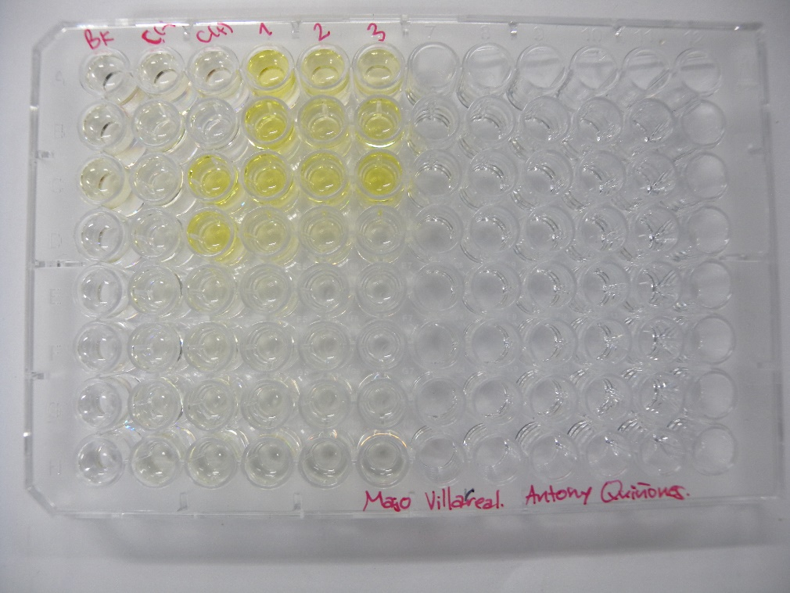
DATOS GENOTOXICIDAD (Radiacion UVB) |  |  |  | Dosis de radiacion KJ/m2
 |  | C- H2O no irradiado | C+ 4NQO | 10.00 | 20.00 | 30.00 |  |  |  | No radiacion |  | 10.00 | 20.00 | 30.00
Bgal | 2017-04-06 | 0.0153 | NA | 0.3773 | 0.2171 | 0.1549 |  | U.E. Bgal | 6/12/18 | 0.381 | NA | 9.431 | 5.426 | 3.871
 |  | 0.0153 | NA | 0.4130 | 0.1942 | 0.2988 |  |  |  | 0.381 | NA | 10.324 | 4.854 | 7.469
 |  | 0.0233 | 0.4030 | 0.3589 | 0.2904 | 0.4699 |  |  |  | 0.581 | 10.074 | 8.971 | 7.259 | 11.746
 |  | NA | 0.3798 | 0.0884 | 0.0501 | NA |  |  |  | NA | 9.494 | 2.209 | 1.251 | NA
FA |  | 0.1384 | 0.1421 | 0.0905 | 0.0473 | 0.0331 |  | U.E Bgal media |  | 0.448 | 9.784 | 7.734 | 4.698 | 7.695
 |  | 0.0789 | 0.1543 | 0.0840 | 0.0788 | 0.0016 |  | D.E |  | 0.115 | 0.410 | 3.726 | 2.516 | 3.942
 |  | 0.0972 | 0.1185 | 0.1023 | 0.0929 | 0.0582 |  | E.E |  | 0.113 | 0.402 | 3.651 | 2.466 | 3.864
 |  | 0.1183 | 0.1146 | 0.0977 | 0.1085 | 0.0922
Bgal media |  | 0.018 | 0.391 | 0.309 | 0.188 | 0.308 |  |  |  | No radiacion | No radiacion | 10.00 | 20.00 | 30.00
D.E |  | 0.005 | 0.016 | 0.149 | 0.101 | 0.158 |  | U.E. FA | 2017-04-06 | 3.459 | 3.552 | 2.262 | 1.182 | 0.827
E.E |  | 0.005 | 0.016 | 0.146 | 0.099 | 0.155 |  |  |  | 1.972 | 3.857 | 2.099 | 1.969 | 0.039
Pasa media |  | 0.108 | 0.132 | 0.094 | 0.082 | 0.046 |  |  |  | 2.429 | 2.962 | 2.557 | 2.322 | 1.454
D.E |  | 0.026 | 0.019 | 0.008 | 0.026 | 0.038 |  |  |  | 2.957 | 2.864 | 2.442 | 2.712 | 2.304
E.E |  | 0.025 | 0.019 | 0.008 | 0.026 | 0.038 |  | U.E.Pasa media |  | 2.704 | 3.309 | 2.340 | 2.046 | 1.156
U.E. Bgal | 2017-04-06 | 0.381 | NA | 9.431 | 5.426 | 3.871 |  | D.E |  | 0.644 | 0.475 | 0.201 | 0.651 | 0.960
 |  | 0.381 | NA | 10.324 | 4.854 | 7.469 |  | E.E |  | 0.632 | 0.466 | 0.197 | 0.638 | 0.940
 |  | 0.581 | 10.074 | 8.971 | 7.259 | 11.746 |  |  |  |  |  |  |  |  |  |  |  | No radiacion | 10.00 | 20.00 | 30.00
 |  | NA | 9.494 | 2.209 | 1.251 | NA |  |  |  | No radiacion | No radiacion | 10.00 | 20.00 | 30.00 |  |  | U.E. FA |  | 65 | 34 | 24
U.E. FA |  | 3.459 | 3.552 | 2.262 | 1.182 | 0.827 |  | I | 16/2/2016 | 0.6 | NA | 23.0 | 25.4 | 25.9 |  |  |  |  | 106 | 100 | 2
 |  | 1.972 | 3.857 | 2.099 | 1.969 | 0.039 |  |  |  | 1.1 | NA | 27.2 | 13.6 | 1048.3 |  |  |  |  | 105 | 96 | 60
 |  | 2.429 | 2.962 | 2.557 | 2.322 | 1.454 |  |  |  | 1.3 | 18.8 | 19.4 | 17.3 | 44.6 |  |  |  |  | 83 | 92 | 78
 |  | 2.957 | 2.864 | 2.442 | 2.712 | 2.304 |  |  |  | NA | 18.3 | 5.0 | 2.6 | NA |  |  | U.E.Pasa media |  | 90 | 80 | 41
U.E Bgal media |  | 0.448 | 9.784 | 7.734 | 4.698 | 7.695 |  | I |  | 1.0 | 18.6 | 18.7 | 14.7 | 372.9 |  |  | D.E |  | 20 | 31 | 34
D.E |  | 0.115 | 0.410 | 3.726 | 2.516 | 3.942 |  | D.E |  | 0.4 | 0.3 | 9.6 | 9.5 | 585.0 |  |  | E.E |  | 19 | 30 | 34
E.E |  | 0.113 | 0.402 | 3.651 | 2.466 | 3.864 |  | E.E |  | 0.4 | 0.3 | 9.4 | 9.3 | 573.3
 | 1 | 2 | 3
C- H2O no irradiado | 2.704
C+ 4NQO | 3.309
10,00 | 2.340
20,00 | 2.046
30,00 | 1.156
U.E.Pasa media |  | 2.704 | 3.309 | 2.340 | 2.046 | 1.156
D.E |  | 0.644 | 0.475 | 0.201 | 0.651 | 0.960
E.E |  | 0.632 | 0.466 | 0.197 | 0.638 | 0.940
R | 2017-04-06 | 0.1 | NA | 4.2 | 4.6 | 4.7
 |  | 0.2 | NA | 4.9 | 2.5 | 189.7
 |  | 0.2 | 3.4 | 3.5 | 3.1 | 8.1
 |  | NA | 3.3 | 0.9 | 0.5 | NA
R |  | 0.2 | 3.4 | 3.4 | 2.7 | 67.5
D.E |  | 0.1 | 0.1 | 1.7 | 1.7 | 105.8
E.E |  | 0.1 | 0.1 | 1.7 | 1.7 | 103.7
I | 2017-04-06 | 0.6 | NA | 23.0 | 25.4 | 25.9
 |  | 1.1 | NA | 27.2 | 13.6 | 1048.3
 |  | 1.3 | 18.8 | 19.4 | 17.3 | 44.6
 |  | NA | 18.3 | 5.0 | 2.6 | NA
I |  | 1.0 | 18.6 | 18.7 | 14.7 | 372.9
D.E |  | 0.4 | 0.3 | 9.6 | 9.5 | 585.0
E.E |  | 0.4 | 0.3 | 9.4 | 9.3 | 573.3

 | 1 | 2 | 3
C- H2O no irradiado | 1.0
C+ 4NQO | 18.6
10,00 | 18.7
20,00 | 14.7
30,00 | 372.9

 |  |  |  |  |  |  | Tratamiento | U.BG | U.FA | FISOS |  |  | Prueba de Normalidad y Homocedasticidad
 |  |  |  |  |  |  | No radiacion | 0.448 | 2.704 | 1.0
 |  |  |  |  |  |  | 10.00 | 7.734 | 2.340 | 18.7 |  |  | No radiacion
 |  |  |  |  |  |  | 20.00 | 4.698 | 2.046 | 14.7 |  |  | 10.00
 |  |  |  |  |  |  | 30.00 | 7.695 | 1.156 | 372.9 |  |  | 20.00
 |  |  |  |  |  |  |  |  |  |  |  |  | 30.00
 |  |  |  |  |  |  |  |  |  |  |  |  | 40.00
 |  |  |  |  |  |  |  |  |  |  |  |  |  | U.BG | U.FA | FISOS
 |  |  |  |  |  |  |  |  |  |  |  |  | p_Levene

 | U.BG | U.FA | FISOS
No radiacion | 0.448 | 2.704 | 1.0
10,00 | 7.734 | 2.340 | 18.7
20,00 | 4.698 | 2.046 | 14.7
30,00 | 7.695 | 1.156 | 372.9

